상품제안서
25년 린넨클래식 양장다이어리 32절 변형 | 상품코드: F29472

 |  |  |  |  |  |  | 02-412-0044 | www.easy1.co.kr
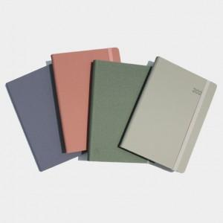 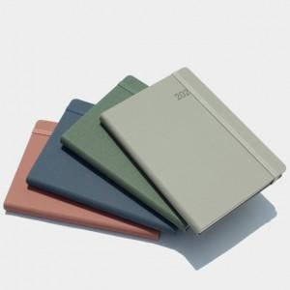

【상세/제작정보】 | 박인쇄 가능 별도문의 삽지추가 가능-별도문의

【인쇄/포장옵션】 | / 포장불가능

【공급단가】 | 수량 | 100~ | 300~ | 500~ | 1,000~ | 3,000~
*VAT별도 | 단가 | 7,200원 | 7,080원 | 6,900원 | 6,780원 | 6,600원

【상품 URL】 | https://dev.easy1.co.kr:443/src/goods_detail.php?gdno=29472

